상품제안서
폴로 70 폰지 나염 패턴 자동 장우산 | 상품코드: S30048

 |  |  |  |  |  |  | 02-713-8555 | www.synergygift.co.kr
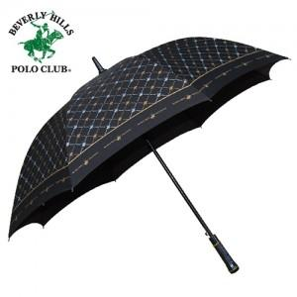

【상세/제작정보】 | **기본수량100개이상시 손잡이1도 무료인쇄**장우산은 포장이 불가합니다...ㅠㅠ**폴로전용 종이케이스(무료)+제품

【인쇄/포장옵션】 | 실크, 원단 / 종이케이스

【공급단가】 | 수량 | 50~ | 100~ | 500~ | 1,000~ | 2,000~
*VAT별도 | 단가 | 9,450원 | 9,100원 | 8,750원 | 8,400원 | 8,190원

【상품 URL】 | https://www.synergygift.co.kr:443/src/goods_detail.php?gdno=30048

